Sheet1
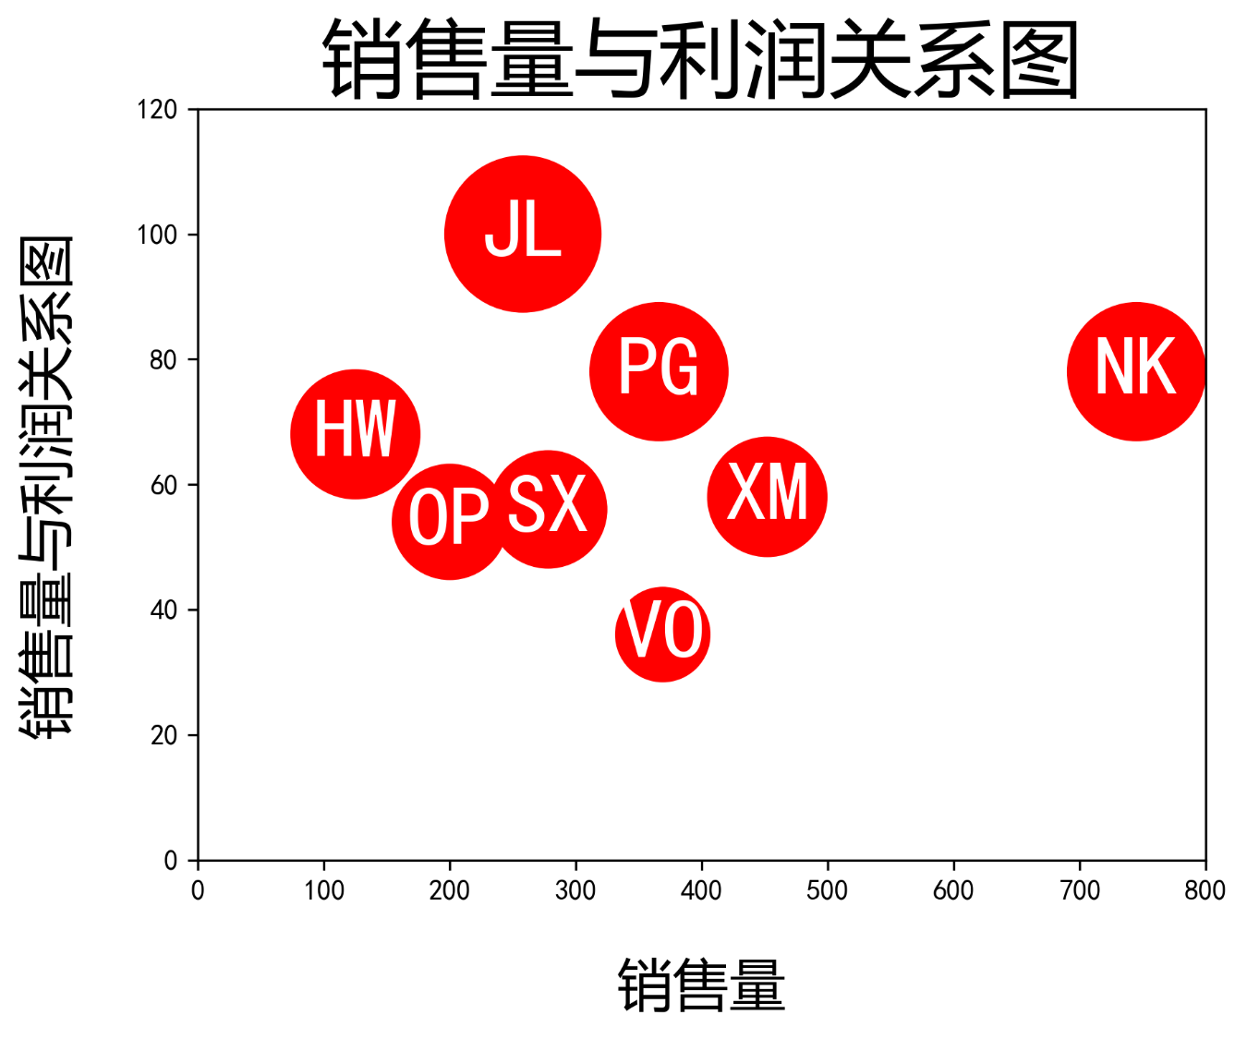
产品名称 | 销售量 | 利润（万）
HW | 125 | 68
SX | 278 | 56
PG | 366 | 78
XM | 452 | 58
OP | 200 | 54
JL | 258 | 100
VO | 369 | 36
NK | 745 | 78

